리포트목록_샘플
▶ 리포트 목록
메뉴명 | 리포트 | 탭 | 리포트 유형 | 데이터 제공 시작일 | 데이터 제공 기간 | 우선순위 | 오픈 희망일 | 비고
AP메뉴 > e커머스 > 자사몰 > AMOREMALL | 일별 실적 리포트 | 일별 주요현황 | 대시보드형 | 2022-01-01 | 최근 3개월 | 1 | 2022-03-01
 |  | 브랜드별 실적 | Grid형 | 2022-01-01 | 최근 3개월 | 2 | 2022-03-05
 |  | 고객 상품구매 분석 | Grid형 | 2022-01-01 | 최근 3개월 | 3 | 2022-03-05
 |  | 고객 Demo 분석 | Grid형 | 2022-01-01 | 최근 3개월 | 4 | 2022-03-05
 | 월별 실적 리포트 | 월별 주요현황 | 대시보드형 | 2022-01 | 최근 12개월 | 1 | 2022-03-01
 |  | 브랜드별 실적 | Grid형 | 2022-01 | 최근 12개월 | 2 | 2022-03-05
 |  | 고객 상품구매 분석 | Grid형 | 2022-01 | 최근 12개월 | 5 | 2022-03-05
 |  | 고객 Demo 분석 | Grid형 | 2022-01 | 최근 12개월 | 6 | 2022-03-05
 | CustomTemplate | 일별 | CustomTemplate형 | 2022-01-01 | 최근 6개월 | 7 | 2022-03-10
 |  | 월별 | CustomTemplate형 | 2022-01 | 전년 1월부터 당월까지 | 8 | 2022-03-10

< 작성 가이드 >
메뉴명 | Report Service에서 리포트가 포함되길 원하시는 메뉴명을 작성해 주세요. 신규 메뉴를 원하시는 경우, 신규 메뉴명으로 작성해 주시면 됩니다.
리포트 | 메뉴내에서 표현될 리포트 명칭입니다. 여러 개의 리포트가 있을 경우 각 리포트간 구분이 쉽게 될 수 있는 명칭으로 작성해 주세요.
탭 | 리포트가 여러탭(시트)으로 구성되는 경우의 명칭입니다.
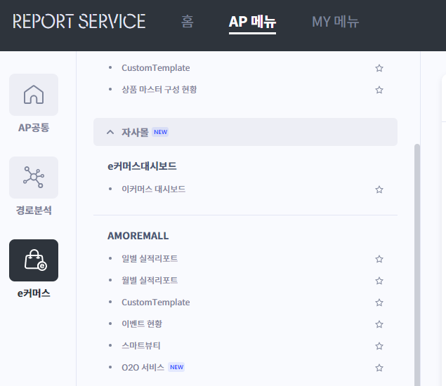
메뉴명
리포트명
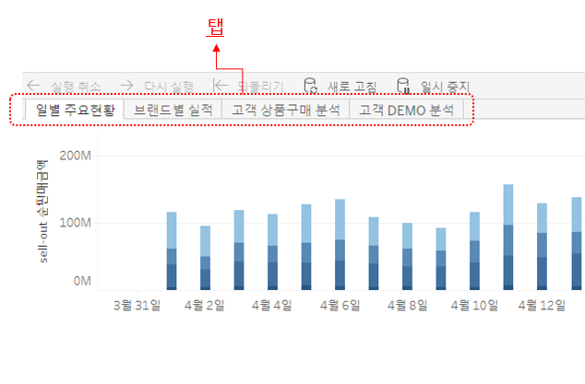

리포트 유형 | 리포트 유형은 리포트의 용도에 따라 Grid형, 대시보드형, CustomTempalte형 중 선택합니다.
 | Grid형 리포트는 표형태로 고정된 리포트 형태이며, 사용자가 필터 조건을 선택할 수 있는 리포트 유형입니다.
 | 대시보드형 리포트는 요약 형태로 1페이지내에 Chart, Grid 등을 적절히 조합하여 고정된 형태로 제공되는 리포트이며, 사용자가 간단한 필터 조건을 선택할 수 있는 리포트 유형입니다.
 | CustomTemplate형 리포트는 사용자가 분석에서 사용할 항목을 자유롭게 Drag and Drop으로 선택하고, 필터 등의 상세 조건등도 선택할 수 있는 리포트 유형입니다.
 | 각 리포트 유형의 샘플 시트를 참조하시면 선택에 도움이 됩니다.
데이터 제공 시작일 | 리포트에 제공되는 데이터의 시작시점 일자를 작성해 주세요. 예로, 리포트 오픈은 2022-03-01에 되지만, 실제 서비스 오픈이 2022-01-01에 되어, 01-01부터 데이터 수집이 가능하다면, 데이터 제공 시작일을 01-01로 작성하시면 됩니다.
데이터 제공 기간 | 리포트에 제공되는 데이터의 최장 제공 기간을 작성해 주세요. 리포트의 데이터 상세 수준과 데이터량에 따라 데이터 제공 기간은 조정될 수 있습니다.
우선순위 | 리포트의 중요도 및 시급성에 따른 작업 우선순위를 작성해 주세요. 우선순위에 따라 리포트 오픈일이 조정될 수 있습니다.
오픈 희망일 | 각 리포트의 오픈 희망일을 작성해 주세요. 요청된 리포트의 개수가 많거나, 데이터 수집 상황에 따라 리포트 오픈이 순차적으로 진행될 수 있습니다.
비고 | 부연 설명이 필요한 경우 작성해 주세요.

Grid형_리포트_샘플
일별 실적리포트 > 브랜드별 실적 |  |  |  |  |  |  |  | 리포트 목록의 리포트 > 탭 명칭으로 작성합니다.

> 필터 |  |  |  |  |  |  |  | 리포트에서 사용할 필터 항목에 대해 작성합니다.
항목명 | 필터 형태 | 값 |  |  | Default 값
구매일자 | 기준날짜 |  |  |  | 지난 3개월
임직원몰여부 | 단일값 목록 | 임직원몰/일반 |  |  | 일반
임직원구분 | 단일값 드랍다운 | AP/삼일/일반/비회원 |  |  | 전체
통합고객등급 | 다중값 목록 | 플래티넘/골드/실버/그린/일반/미맵핑 |  |  | 전체
브랜드 | 다중값 드롭다운 | 설화수/헤라/프리메라/… |  |  | 설화수
상품 | 텍스트 포함

> Grid |  |  |  |  |  |  |  | 리포트에서 보여지는 Grid(표)에 노출될 항목에 대해 작성합니다.
구매일자 | 브랜드 | sell-out 순판매금액 | 판매수량 | 할인율(%) | 뷰티포인트 사용율(%) | 구매고객수 | 고객판매금액
2020-08-01 | 설화수
 | 헤라
 | 프리메라
 | 바이탈뷰티
 | 리리코스
 | 소계
 | 라네즈
 | 소계
 | ….

 | 누계

> 항목 설명 |  |  |  |  |  |  |  | 리포트에서 포함하는 모든 항목에 대한 설명을 작성합니다.
항목 | 설명
구매일자 | 년/분기/월/일의 계층을 선택. 내림차순 정렬
브랜드 | 설화수/헤라/프리메라/… , sell-out 순판매금액 내림차순으로 브랜드 정렬
상품 | SAP 기준의 상품명입니다.
임직원몰여부 | 아모레몰에서 일반 카테고리 또는 퍼시픽샵 카테고리 구매에 대한 구분으로, 거래처id에 의해 구분됩니다.
임직원구분 | 상품을 구매한 고객에 대한 구분으로 AP/삼일/일반/비회원으로 구분합니다.
통합고객등급 | 고객의 통합고객 등급입니다.
sell-out 순판매금액 | sell-out 판매금액 - 할인금액
판매수량
할인율(%) | 할인금액(P포인트금액+기타할인금액+쿠폰할인금액) / sell-out 순판매금액
뷰티포인트 사용율(%) | 뷰티포인트사용금액 / sell-out 순판매금액
구매고객수 | 통합고객번호 기준의 구매고객수
고객판매금액 | 통합고객번호 기준 구매고객이 구매한 금액

< 작성 가이드 >
Grid형_리포트는 아래 그림과 같이 조건을 선택하는 필터와 데이터 항목을 Grid(표) 형태로 제공되는 포맷의 리포트 입니다.
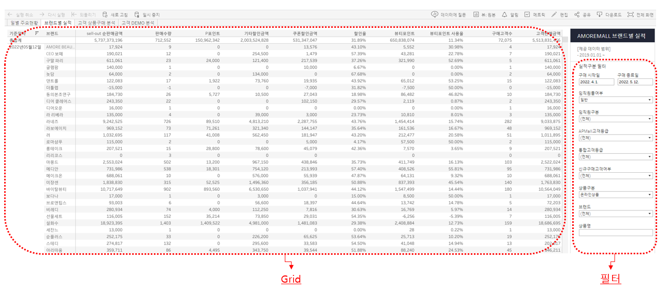

> 필터
항목명 | 리포트에서 노출될 필터의 항목명 입니다.
필터형태 | 필터 형태를 선택합니다.
 | 날짜 필터 형태 | 기준날짜 |  |  | 날짜 범위
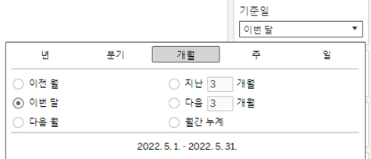

 | 문자 필터 형태 | 단일값 목록 | 단일값 드랍다운 | 다중값 목록 | 다중값 드랍다운 | 텍스트 포함

값 | 각 항목이 갖는 값을 작성합니다.
Default 값 | 리포트에서 Default로 필터 설정되길 원하는 값을 작성합니다.

> Grid
리포트에서 Grid 형태로 표현되길 원하는 항목을 행/열과 순서를 고려하여 작성합니다.
행/열의 소계/총계가 필요한 경우도 표기 합니다.

> 항목 설명
리포트의 필터 및 Gird에서 표현되는 항목들에 대해 상세한 설명을 작성합니다.
이 부분은 실제 화면에 노출되는 영역은 아니며, 리포트 담당자의 작업을 위한 설명입니다.
필요에 따라 해당 설명은 리포트의 도움말로 노출될 수 있습니다.

각 항목의 계층 구조가 필요한 경우 예로, 년/월/일 등의 계층, 상품 카테고리 대/중/소와 같은 계층 형태의 항목 제공이 필요한 경우 설명을 작성합니다.
각 항목에 정렬이 필요한 경우 정렬 기준을 작성합니다.
계산값의 경우는 계산을 위한 기준 식을 작성합니다.

같은 용어에 대해서도 여러 기준으로 혼용되어 사용되고 있을 수 있음으로, 최대한 상세하게 기준을 작성해 주시면 좋습니다.

대시보드형_리포트_샘플
일별 실적리포트 > 일별 주요현황 |  |  |  |  |  |  | 리포트 목록의 리포트 > 탭 명칭으로 작성합니다.

> 필터 |  |  |  |  |  |  | 리포트에서 사용할 필터 항목에 대해 작성합니다.
항목명 | 필터 형태 | 값 |  |  | Default 값
구매일자 | 기준날짜 |  |  |  | 지난 2개월
임직원몰여부 | 단일값 목록 | 임직원몰/일반 |  |  | 일반

> Chart |  |  |  |  |  |  | 차트 표현을하고자 할때의 작성 예시입니다.
일별 실적 추이

 | 항목 | 값 |  | 차트 종류 | 조건
가로축 | 일별
세로축 | 경로고객등급 | VVIP, VIP, WELCOM, 미매핑 |  | 누적막대
 | sell-out 순판매금액

> Grid |  |  |  |  |  |  | 리포트에서 보여지는 Grid(표)에 노출될 항목에 대해 작성합니다.
구매일자 | sell-out 순판매금액 | 판매수량 | 할인율(%) | 뷰티포인트 사용율(%) | 구매고객수 | 고객판매금액

> 항목 설명 |  |  |  |  |  |  | 리포트에서 포함하는 모든 항목에 대한 설명을 작성합니다.
항목 | 설명
구매일자 | 년/분기/월/일의 계층을 선택. 내림차순 정렬
임직원몰여부 | 아모레몰에서 일반 카테고리 또는 퍼시픽샵 카테고리 구매에 대한 구분으로, 거래처id에 의해 구분됩니다.
경로고객등급 | 아모레몰에서 사용하는 고객등급으로 VVIP, VIP, WELCOM이 있습니다. 등급이 없는 비회원의 경우는 미매핍으로 표현합니다.
sell-out 순판매금액 | sell-out 판매금액 - 할인금액
판매수량
할인율(%) | 할인금액(P포인트금액+기타할인금액+쿠폰할인금액) / sell-out 순판매금액
뷰티포인트 사용율(%) | 뷰티포인트사용금액 / sell-out 순판매금액
구매고객수 | 통합고객번호 기준의 구매고객수
고객판매금액 | 통합고객번호 기준 구매고객이 구매한 금액

< 작성 가이드 >
대시보드형_리포트는 아래 그림과 같이 조건을 선택하는 필터와 데이터를 다양한 차트, 표 형태로 제공되는 포맷의 리포트 입니다.
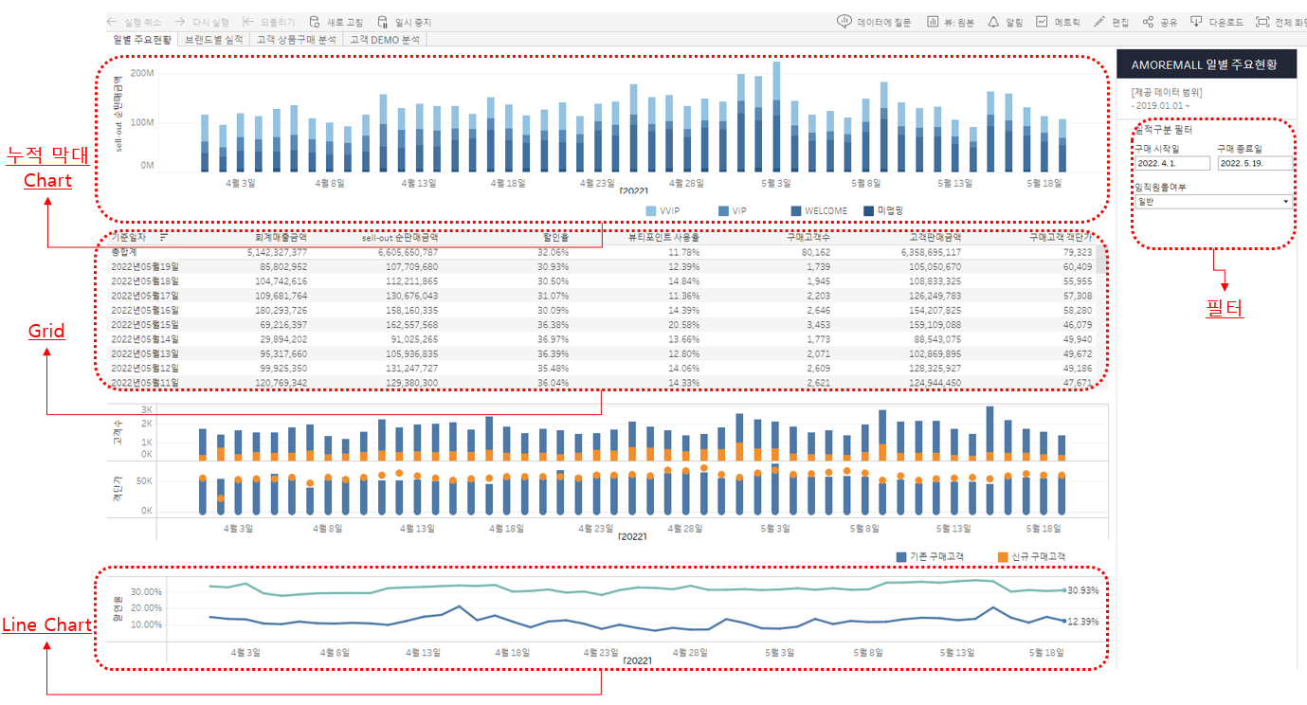

> 필터
항목명 | 리포트에서 노출될 필터의 항목명 입니다.
필터형태 | 필터 형태를 선택합니다.
 | 날짜 필터 형태 | 기준날짜 |  |  | 날짜 범위

 | 문자 필터 형태 | 단일값 목록 | 단일값 드랍다운 | 다중값 목록 | 다중값 드랍다운 | 텍스트 포함

값 | 각 항목이 갖는 값을 작성합니다.
Default 값 | 리포트에서 Default로 설정되길 원하는 값을 작성합니다.

> Chart
차트는 Report Serivce의 Tool인 Tableau의 차트 유형을 알고 계시다면, Tableau 차트 유형으로 작성해 주셔도 좋고, 그외 Excel에서 사용하는 차트 유형등 원하시는 유형을 작성해 주시면 됩니다.
데이터 검토 결과에 따라 설계 단계에서 차트 유형은 조정될 수 있습니다.

원하는 차트 유형 및 항목 배치에 대해 샘플 이미지를 붙이셔도 좋고, 혹은 액셀 차트로 그려 보셔도 좋습니다.

 | 항목 | 값 |  | 차트 종류 | 조건
가로축 | 일별
세로축 | 경로고객등급 | VVIP, VIP, WELCOM, 미매핑 |  | 누적막대
 | sell-out 순판매금액
하단 표에는 위의 차트 이미지를 실제 표현할때 사용할 항목에 대해 작성합니다.
각 항목이 가로축/세로축의 위치, 값의 예시, 차트 종류에 대해 작성합니다.
필요시 조건 또는 설명을 작성합니다.

> Grid
리포트에서 Grid 형태로 표현되길 원하는 항목을 행/열과 순서를 고려하여 작성합니다.
행/열의 소계/총계가 필요한 경우도 표기 합니다.

> 항목 설명
리포트의 필터, Chart,Gird에서 표현되는 항목들에 대해 상세한 설명을 작성합니다.
이 부분은 실제 화면에 노출되는 영역은 아니며, 리포트 담당자의 작업을 위한 설명입니다.
필요에 따라 해당 설명은 리포트의 도움말로 노출될 수 있습니다.

각 항목의 계층 구조가 필요한 경우 예로, 년/월/일 등의 계층, 상품 카테고리 대/중/소와 같은 계층 형태의 항목 제공이 필요한 경우 설명을 작성합니다.
각 항목에 정렬이 필요한 경우 정렬 기준을 작성합니다.
계산값의 경우는 계산을 위한 기준 식을 작성합니다.

같은 용어에 대해서도 여러 기준으로 혼용되어 사용되고 있을 수 있음으로, 최대한 상세하게 기준을 작성해 주시면 좋습니다.

CustomTemplate형_리포트_샘플
CustomTempalte : 일별 |  |  |  | 리포트 목록의 리포트 > 탭 명칭으로 작성합니다.

> 분석 항목 |  |  |  | 리포트에서 분석할 축(분석 관점)과 측정값(수치)에 대해 작성합니다.
구분 | 항목 구분 | 항목명 | 설명
축 (분석관점) | 기간 | 기준년월
 |  | 기준일자
 | 고객 | 통합고객등급 | 플래티넘, 골드, 실버, 그린, 미맵핑
 |  | 경로고객등급 | VVIP, VIP, WELCOME, 미맵핑
 |  | 성별 | F : 여 M : 남 Z : 미매핑
 |  | 연령대(10세단위) | 10대이하, 20대, 30대, 40대, 50대, 60대 이상, 기타
 | 상품 | 브랜드명
 |  | 상품 분류 | SAP 상품 분류 대/중/소 명
 |  | 상품명
 |  | 상품코드
 |  | 대표상품명
 |  | 대표상품코드
측정값 (수치) | sellout 측정값 | 해체전 sellout판매수량 | 회원+비회원 전체 해체전 상품판매수량
 |  | 해체전 sellout판매금액 | 해체전 총판매금액
 |  | 해체전 sellout할인금액 | P포인트 + 쿠폰할인금액 + 기타할인금액
 |  | 해체전 sellout순판매금액 | 순판매금액 = 해체전 총판매금액 - 해체전 할인금액 (뷰티포인트는 포함)
 | 고객 측정값 | 해체전 고객뷰티포인트금액 | 통합고객여부 = 'Y' then 해체전 sellout 뷰티포인트금액
 |  | 해체전 고객순판매금액 | 통합고객여부 = 'Y' then 해체전 sellout 순판매금액
 |  | 해체전 고객판매금액 | 통합고객여부 = 'Y' then 해체전 sellout 판매금액
 |  | 해체전 고객판매수량 | 통합고객여부 = 'Y' then 해체전 sellout 판매수량
 |  | 해체전 고객할인금액 | 통합고객여부 = 'Y' then 해체전 sellout 할인금액
 |  | 고객구매횟수 | 통합고객의 구매횟수 (영수증 번호 기준 Unique)
 |  | 구매고객수 | 통합고객번호 기준 distinct

> Default 필터 |  |  |  | 리포트 클릭시 미리 셋팅되어 있을 필터 항목에 대해 작성합니다.
항목명 | 필터 형태 | Default 값
기준일자 | 기준날짜 | 지난 2개월
브랜드명 | 다중값 드롭다운 | 설화수

> Default 항목 |  |  |  | 리포트 클릭시 미리 셋팅되어 있을 행,열의 항목에 대해 작성합니다.
기준일자 | 해체전 sellout판매수량 | 해체전 sellout판매금액

< 작성 가이드 >
CustomTemplate형_리포트는 아래 그림과 같이 분석에 활용할 분석항목, Default 셋팅되어 있을 Default 필터, Default 항목 형태로 제공되는 포맷의 리포트 입니다.
CustomTemplate형 리포트는 사용자가 분석항목에 있는 항목을 Drag and Drop으로 자유롭게 행과 열 또는 필터로 설정하며, 사용자의 필요에 따라 리포트 형태를 구성할 수 있습니다.

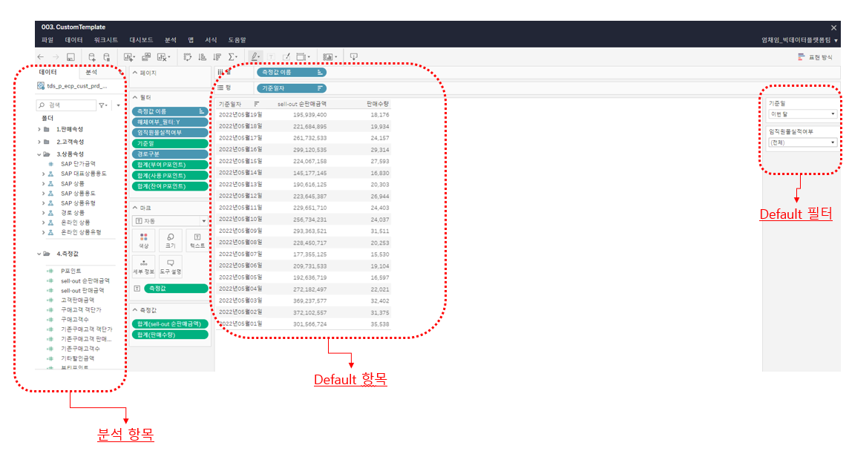

> 분석 항목
분석하고자 하는 축과 측정값을 작성합니다.
축은 분석관점으로 예를 들면, 일자, 고객등급과 같은 고객의 속성, 상품명과 같은 상품관련 속성, 거래처, 영업팀과 같은 조직 속성등을 축으로 사용할 수 있습니다.
측정값은 수치값으로 예를 들면 판매수량, 판매금액, 고객수와 같은 항목들을 측정값으로 사용할 수 있습니다.
1개의 CustomTemplate에 제공되는 측정값들의 데이터 집계 수준은 모두 동일해야 합니다.
예를 들면, 회계매출금액과 sellout판매금액을 같이 보고자할때는, 축으로 고객 관련 속성을 사용할 수 없습니다.
이때 축 항목에는 회계매출금액과 sellout판매금액에 공통 적용되는 항목인 일자, 상품, 조직 관련 속성들을 축으로 사용할 수 있습니다.
데이터 집계 수준을 정확히 확인하기 어렵거나 모호하다면, 우선 필요한 축과 측정값 항목에 대해서 작성해 주시면 됩니다.

설명에는 각 항목에 대해 최대한 상세하게 기준을 작성해 주시면 좋습니다.
각 항목의 계층 구조가 필요한 경우 예로, 년/월/일 등의 계층, 상품 카테고리 대/중/소와 같은 계층 형태의 항목 제공이 필요한 경우 설명을 작성합니다.
각 항목에 정렬이 필요한 경우 정렬 기준을 작성합니다.
계산값의 경우는 계산을 위한 기준 식을 작성합니다.

> Default 필터
CustomTemplate형 리포트에서는 사용자가 필터를 자유롭게 설정할 수 있으며, 리포트 클릭시 초기에 셋팅되어 있을 필터 항목에 대해서 작성합니다.
항목명 | 리포트에서 노출될 필터의 항목명 입니다.
필터형태 | 필터 형태를 선택합니다.
Default 값 | 리포트에서 Default로 설정되길 원하는 값을 작성합니다.

> Default 항목
CustomTemplate형 리포트에서는 사용자가 항목을 Drag and Drop으로 자유롭게 설정할 수 있으며, 리포트 클릭시 초기에 셋팅되어 있을 행,열의 항목에 대해서 작성합니다.
리포트에서 Grid 형태로 표현되길 원하는 항목을 행/열과 순서를 고려하여 작성합니다.
행/열의 소계/총계가 필요한 경우도 표기 합니다.

